기타-일본어폰트검토
참고사이트 | https://nanati.me/japanese_freefont-list/

 | 源柔ゴシック 源ノ角ゴシック이라는 고딕폰트를 둥근고딕체로 변형시킨 폰트. 【개인 OK / 상용 OK】
 | 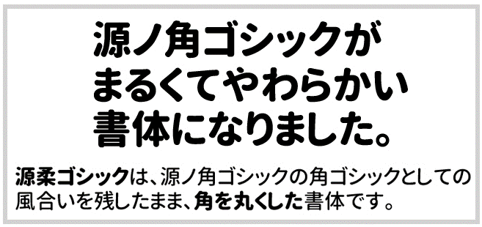

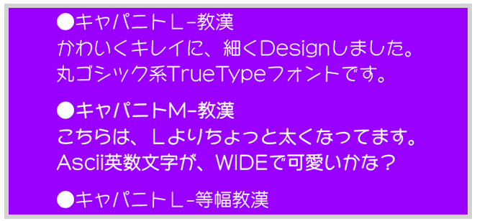
 | キャパニト 동글동글 귀여운 느낌의 둥근고딕체입니다. 여성스러운 느낌.【개인 OK / 상용 OK】

